SG95報告書
 |  | SG95「ヘリコプター」 体験塾実施報告書
 |  |  |  | 参加費：1,000円 前回：L204（2024/6/8） | 2026年1月31日
１．開催日時・場所 |  |  |  |  | 三田 重雄
 | 2026年1月10日(土) 9:30～12:30（約5分遅れで開始） 晴：やや強い風あり リハーサル：12月25日
学校・学年別の参加人数
小2、小3は親子ペア
 | 杉田小学校 図工室、校庭
２．テーマ
 | ゴムの力で天までとどけ ヘリコプターを作って飛ばそう
３．参加人数
 | 児童・生徒：男17、女4、合計21(9P+12)名、参観：12名
 |  |  | （応募23名、キャンセル2名）
 | 学校・学年別の内訳を右の表に示す（カッコ内は女･内数）
４．工房側の体制（敬称略）
 | 主任：三田、サブ主任：設定無し
 | アシスタント（8班）：阿部(和)、岩田、的野、田島、佐藤(弥)、菅原(あ)、N2佐藤(嘉)、杉山(逸)、（フリー）澤田
 | 会場係（兼務）：杉山(逸)、澤田、和泉
５．主な実施内容と特徴
 | 全体：開始前にヘリコプター関係の動画を流したが、断片的になり関心は少なく感じた。今回も3時間で実
 | 施し、親子ペアを受け入れて工作に十分時間をかけた。また、飛行体験は風があったが校庭で実施できた。
 | 導入：飛ぶ物や浮き上がる物、飛行機とヘリコプターの飛び方の違い等、質問も交えて説明
 | 工作（前半）：ヘリコプターの絵の加工（色付けと切り抜き）～マストへのブーム取り付け～絵の貼り付け
 | ～乾燥待までに約1時間かかり、休憩を入れた。ブームの取り付けは、リリアン糸を使って結びの練習を
 | してから行ったが、こどもたちは糸結びが不慣れな者が多く20分以上かかった。
 | ヘリコプターの飛ぶしくみについての実験・説明：最初に良く飛ぶ標準のストロートンボの工作と飛行を
 | 楽しみ、ひねり角 0，15，40，-15度のストロートンボの飛行演示を行ってひねり角による飛び方の
 | 違いに気付いてもらった。そして、ヘリコプターについて、ローターヘッドでプロペラのひねり角（迎角
 | ）を変えて前進や後進をするしくみ、テールローターの役割等について演示も含めて説明した。なお、工
 | 作したストロートンボの飛行は、混雑を避けるために廊下にも分かれて楽しんだ。
 | 工作（後半）：機体の仕上げ～動力用ゴムの加工～プロペラの取り付け～ゴムの巻き方・飛ばし方の説明
 | ゴムの加工では、結びとブレーキングともこどもたちが行った。
 | 飛行テスト：校庭へ移動～飛ばし方の演示～班ごとに飛行体験、一斉飛行～教室へ移動
 | 全員を集め、改めてゴムの巻き方やゴムの巻き数による飛び具合の変化と風に流される様子を示した。
 | 風で土埃が舞い上がる時もあったが、図工室から校庭に入った付近で巻き数を100巻き程度にするように
 | 伝え、飛行体験をした。高く舞い上がってひやりとする場面も多かったが、損失機は無く無事に終了した。
 | ただし、1機だけ向かい側のフェンスを越え、幸いに通行量の少ない通学路に落ちて無事に回収できた。
 | まとめとアンケート：持ち帰っての飛行の注意点や代替ゴムについて伝えた。アンケートは19名が回答。
６．反省会（片付けに時間を要したことから反省会は省いてメール交換とした）
 | ・糸結びのところに児童は苦労しており、一番時間がかかった。特に３年生児童。
 | ・ヘリコプターを切り抜くのも大変なこがいたり、糸の結び方にはこどもたちが苦労していたり、実際に
 | こどもたちとやってみると思っていたより時間がかかってしまった。
 | ・保護者の方々も予想以上に飛ぶことに喜んでくださっていた。
７．感想
 | ・風の中だったが、こどもたちは作ったヘリコプターの飛行を楽しんでくれ、無事に終えることができた。
 | 募集から実施まで多くの方々にご協力いただき、ありがとうございました。
 | ・前半の工作（糸結びや絵の加工等）で予定以上に時間がかかり、実験の一部を演示に代えた。また、別の
 | 実験も用意していたが実施しなかった。結果的には、必要なことはできたので、これで良かったと思う。
 | ・アンケートをみると糸結びが難しかったが今回はいつもよりも多く、時間もかかった。取り付け溝が掘っ
 | てあるマストとブーム（角棒と竹ひご）を十字状に留める特殊な紐かけと結び方なので、次回はサンプル
 | をテーブルごとに用意して改善を試みたい。
 | ・親子ペアの受入れを始めてから2回目になるが、保護者の協力も得られるのでこのまま続けたい。
８．写真（澤田さん提供）
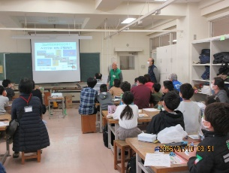
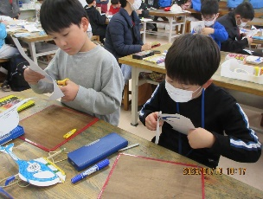
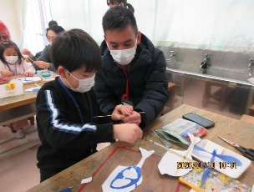
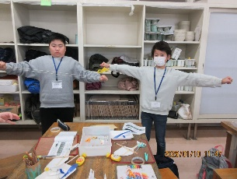
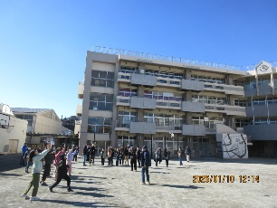

全体の様子
絵の切り抜き
マストにブーム取り付け
ゴムのブレーキング
校庭で一斉飛行

